Personaliza tu calendario
Ve a Formato >> Tema
Aporta tu estilo personal a la planificación del 2020
Descubre los 16 temas con los que podrás personalizar tu calendario del 2020. - Solo tienes que ir al menú "Formato" y seleccionar "Tema". - Selecciona uno de los temas preestablecidos del panel lateral. - Puedes usarlo tal cual o añadirle tu propio estilo haciendo clic en "Personalizar".

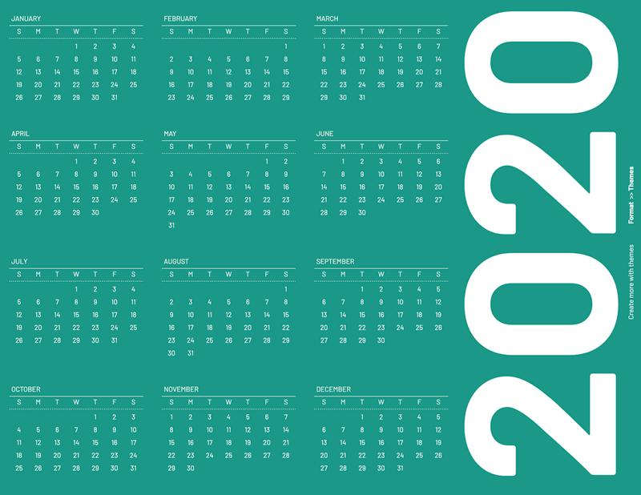 |  |  | 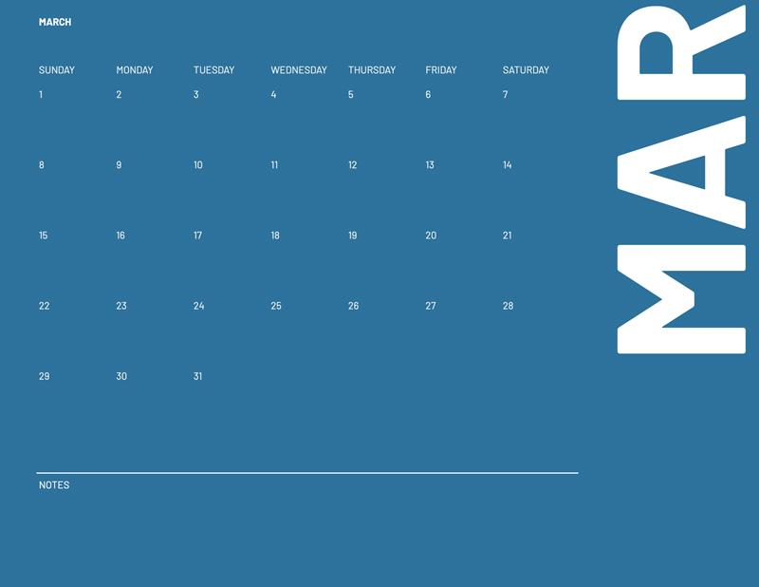 | 
Minimalista

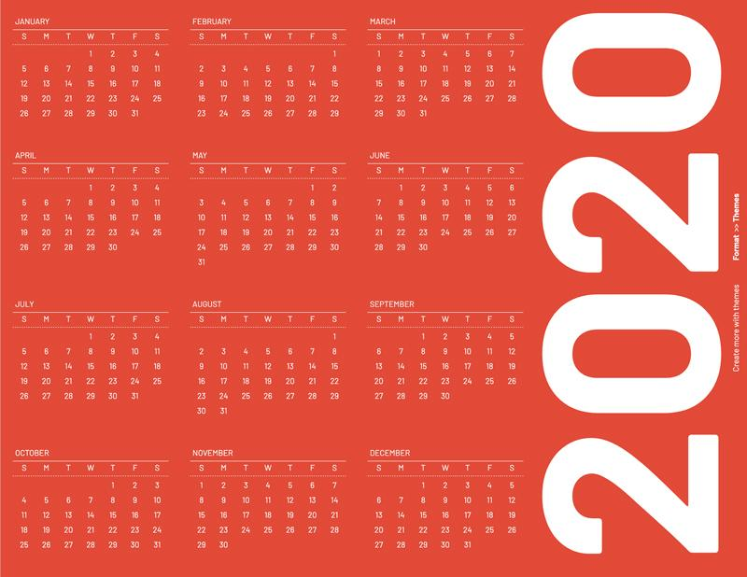 |  |  |  | 
Retro

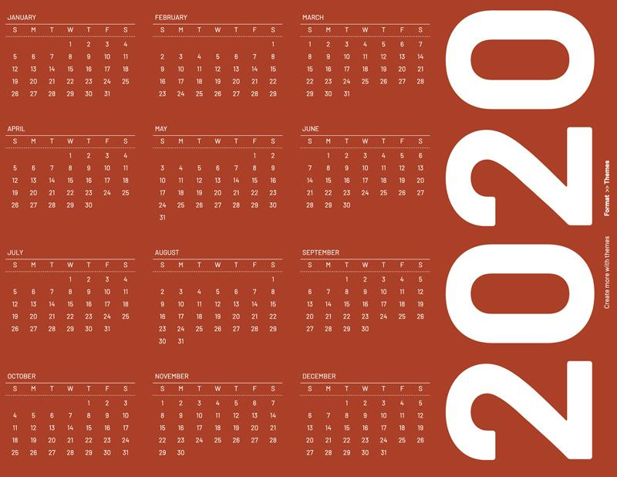 | 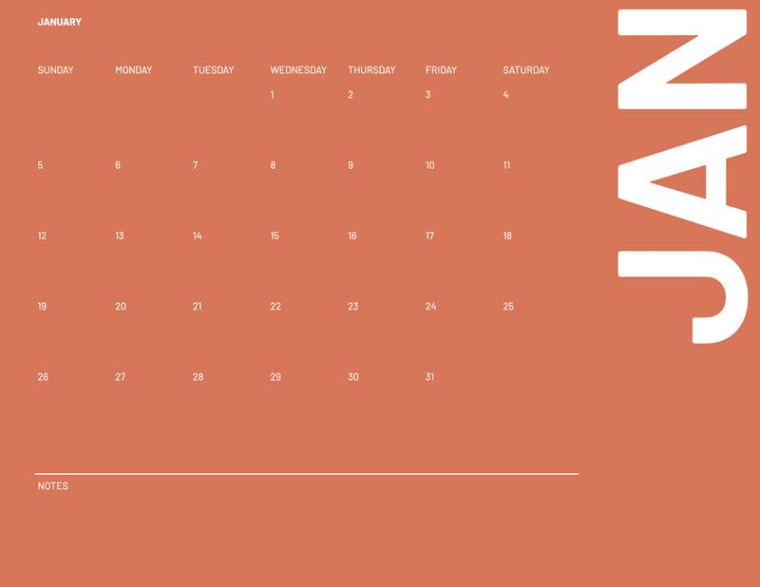 | 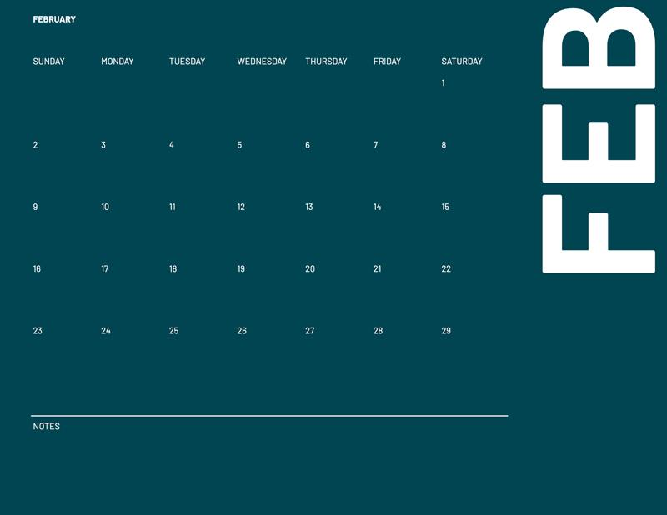 | 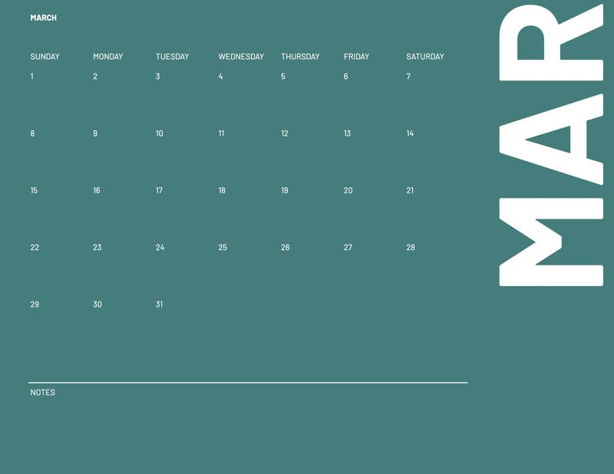 | 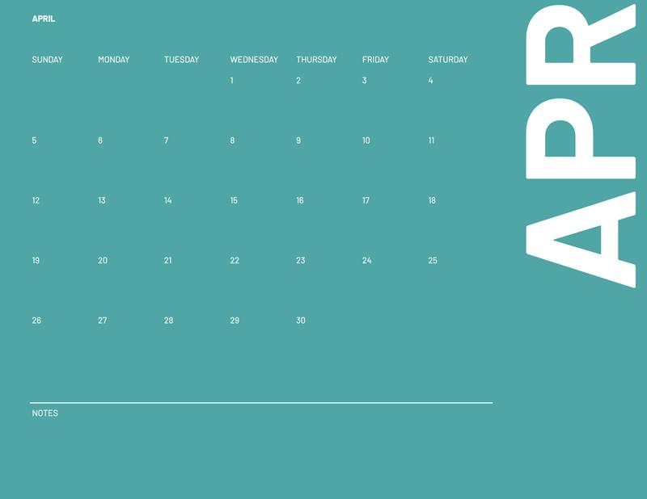
Coral

NOTA: Para insertar imágenes en las celdas, ve a Insertar >> Imagen >> Imagen en celda

